Panili
TABEL 48 |  |  |  |  |  |  |  |  |  | mb khonik |  |  |  |  |  | Panili
REKAPITULASI LUAS AREAL, PRODUKSI DAN PRODUKTIVITAS PERKEBUNAN RAKYAT
TANAMAN TAHUNAN DI JAWA TENGAH TAHUN 2024
KOMODITAS : PANILI

No | Kabupaten/Kota | Areal (Ha) |  |  |  | Produksi |  | Jumlah Petani Pekebun (KK) | Rata0rata Kepemilikan Lahan (Ha/KK)

 |  | TBM | TM | TT/TR | Jumlah | Jumlah (Ton) | Rata-rata (Kg/Ha) |  |  |  |  | BERDASARKAN TOTAL AREAL |  | BERDASARKAN JUMLAH PRODUKSI

Luas Areal Panili Jateng (Ha)
Kab. Temanggung | 61.85
Kab. Magelang | 30.90
Kab. Semarang | 30.31
Kab. Wonosobo | 17.92
Kab. Purworejo | 16.86
Kab. Pekalongan | 16.00
Kab. Kebumen | 14.00
Kab. Purbalingga | 13.21
Kab. Brebes | 9.00
Kab. Pati | 8.50
Kab. Cilacap | 7.00
Kab. Wonogiri | 7.00
Kab. Kendal | 5.25
Kota Salatiga | 3.13
Kab. Banyumas | 2.97
Kab. Klaten | 2.10
Kab. Jepara | 1.84
Kab. Batang | 1.30
Kab. Boyolali | 1.01
Kab. Grobogan | 0.20
Kab. Tegal | 0.20
1 | 2 | 4 | 5 | 6 | 3 | 7 | 8 | 9 | 10 |  |  | KAB/KOTA | TOTAL AREAL | KAB/KOTA | PRODUKSI
1 | Kab. Cilacap | 6.00 | 0.75 | 0.25 | 7.00 | 0.30 | 400 | 37.00 | 0.19 |  |  | Kab. Temanggung | 61.85 | Kab. Temanggung | 5.67
2 | Kab. Banyumas | 1.70 | - | 1.27 | 2.97 | - | - | 34 | 0.09 |  |  | Kab. Magelang | 30.90 | Kab. Pekalongan | 3.50
3 | Kab. Purbalingga | 7.14 | 6.07 | - | 13.21 | 0.70 | 115 | 99 | 0.13 |  |  | Kab. Semarang | 30.31 | Kab. Kebumen | 3.15
4 | Kab. Banjarnegara | - | - | - | - | - | - | - | - | petani brp? Kepemilikan lahan siapa? | answered tidak ada di file | Kab. Wonosobo | 17.92 | Kab. Wonosobo | 2.14
5 | Kab. Kebumen | 6.00 | 8.00 | - | 14.00 | 3.15 | 394 | 418 | 0.03 |  |  | Kab. Purworejo | 16.86 | Kab. Brebes | 2.03
6 | Kab. Purworejo | 5.77 | 11.09 | - | 16.86 | 1.21 | 109 | 309 | 0.05 |  |  | Kab. Pekalongan | 16.00 | Kab. Magelang | 1.42
7 | Kab. Wonosobo | 2.57 | 9.57 | 5.78 | 17.92 | 2.14 | 224 | 1,406 | 0.01 |  |  | Kab. Kebumen | 14.00 | Kab. Purworejo | 1.21
8 | Kab. Magelang | 21.40 | 6.00 | 3.50 | 30.90 | 1.42 | 237 | 310 | 0.10 |  |  | Kab. Purbalingga | 13.21 | Kab. Kendal | 1.20
9 | Kab. Boyolali | - | 1.01 | - | 1.01 | - | - | 4 | 0.25 |  |  | Kab. Brebes | 9.00 | Kab. Klaten | 1.10
10 | Kab. Klaten | - | 2.10 | - | 2.10 | 1.10 | 524 | 101 | 0.02 |  |  | Kab. Pati | 8.50 | Kab. Semarang | 0.93
11 | Kab. Sukoharjo | - | - | - | - | - | - | - | - |  |  | Kab. Cilacap | 7.00 | Kab. Purbalingga | 0.70
12 | Kab. Wonogiri | 3.00 | 4.00 | - | 7.00 | 0.59 | 148 | 32 | 0.22 |  |  | Kab. Wonogiri | 7.00 | Kab. Wonogiri | 0.59
13 | Kab. Karanganyar | - | - | - | - | - | - | - | - |  |  | Kab. Kendal | 5.25 | Kab. Cilacap | 0.30
14 | Kab. Sragen | - | - | - | - | - | - | - | - |  |  | Kota Salatiga | 3.13 | Kota Salatiga | 0.13
15 | Kab. Grobogan | 0.20 | - | - | 0.20 | - | - | 3 | 0.07 |  |  | Kab. Banyumas | 2.97 | Kab. Jepara | 0.05
Produksi Panili Jateng (Ton)
Kab. Temanggung | 5.67
Kab. Pekalongan | 3.50
Kab. Kebumen | 3.15
Kab. Wonosobo | 2.14
Kab. Brebes | 2.03
Kab. Magelang | 1.42
Kab. Purworejo | 1.21
Kab. Kendal | 1.20
Kab. Klaten | 1.10
Kab. Semarang | 0.93
Kab. Purbalingga | 0.70
Kab. Wonogiri | 0.59
Kab. Cilacap | 0.30
Kota Salatiga | 0.13
Kab. Jepara | 0.05
Kab. Batang | 0.05
16 | Kab. Blora | - | - | - | - | - | - | - | - |  |  | Kab. Klaten | 2.10 | Kab. Batang | 0.05
17 | Kab. Rembang | - | - | - | - | - | - | - | - |  |  | Kab. Jepara | 1.84
18 | Kab. Pati | 2.00 | 6.50 | - | 8.50 | - | - | 40 | 0.21 |  |  | Kab. Batang | 1.30
19 | Kab. Kudus | - | - | - | - | - | - | - | - |  |  | Kab. Boyolali | 1.01
20 | Kab. Jepara | 1.27 | 0.44 | 0.13 | 1.84 | 0.05 | 114 | 11 | 0.17 |  |  | Kab. Grobogan | 0.20
21 | Kab. Demak | - | - | - | - | - | - | - | - |  |  | Kab. Tegal | 0.20
22 | Kab. Semarang | 21.44 | 8.65 | 0.22 | 30.31 | 0.93 | 108 | 452 | 0.07
23 | Kab. Temanggung | 30.43 | 29.39 | 2.03 | 61.85 | 5.67 | 193 | 698 | 0.09
24 | Kab. Kendal | 2.00 | 3.00 | 0.25 | 5.25 | 1.20 | 400 | 21 | 0.25
25 | Kab. Batang | 0.50 | 0.80 | - | 1.30 | 0.05 | 63 | 10 | 0.13
26 | Kab. Pekalongan | 0.18 | 14.45 | 1.37 | 16.00 | 3.50 | 242 | 190 | 0.08
27 | Kab. Pemalang | - | - | - | - | - | - | - | -
28 | Kab. Tegal | 0.20 | - | - | 0.20 | - | - | 11 | 0.02
29 | Kab. Brebes | 2.00 | 7.00 | - | 9.00 | 2.03 | 290 | 33 | 0.27
30 | Kota Surakarta | - | - | - | - | - | - | - | -
31 | Kota Salatiga | 1.88 | 0.90 | 0.35 | 3.13 | 0.13 | 144 | 429 | 0.01
32 | Kota Semarang | - | - | - | - | - | - | - | -
JAWA TENGAH 2024 |  | 115.68 | 119.72 | 15.15 | 250.55 | 24.17 | 201.89 | 4,648 | 0.05
JAWA TENGAH 2023 |  | 123.78 | 110.21 | 13.51 | 247.50 | 24.41 | 221 | 4,688 | 0.05
JAWA TENGAH 2022 |  | 120.23 | 92.50 | 10.45 | 223.18 | 21.76 | 235 | 4,608 | 0.05
JAWA TENGAH 2021 |  | 102.23 | 92.06 | 6.55 | 200.84 | 23.64 | 257 | 3,625 | 0.06
JAWA TENGAH 2020 |  | 87.47 | 89.82 | 6.94 | 184.23 | 23.08 | 257 | 3,540 | 0.05
JAWA TENGAH 2019 |  | 52.43 | 87.26 | 11.91 | 151.60 | 24.71 | 283 | 2,901 | 0.05
 | Wujud Produksi : Buah Kering
Perkembangan Produksi Panili
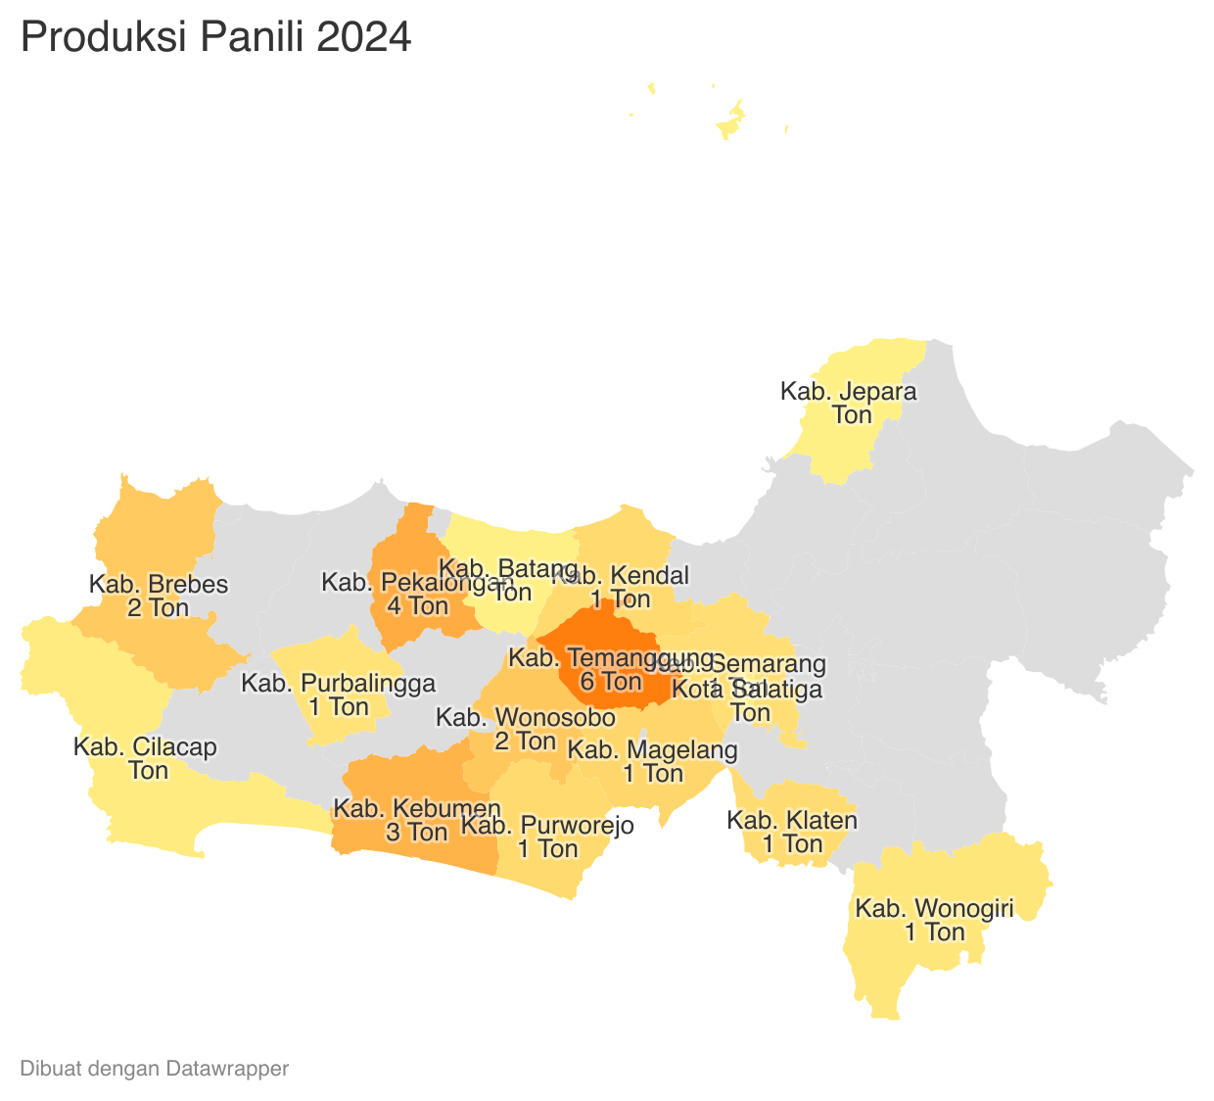
 |  |  |  |  |  |  | https://datawrapper.dwcdn.net/fPX4w/2/ |  |  |  |  |  |  | https://datawrapper.dwcdn.net/uRItE/1/
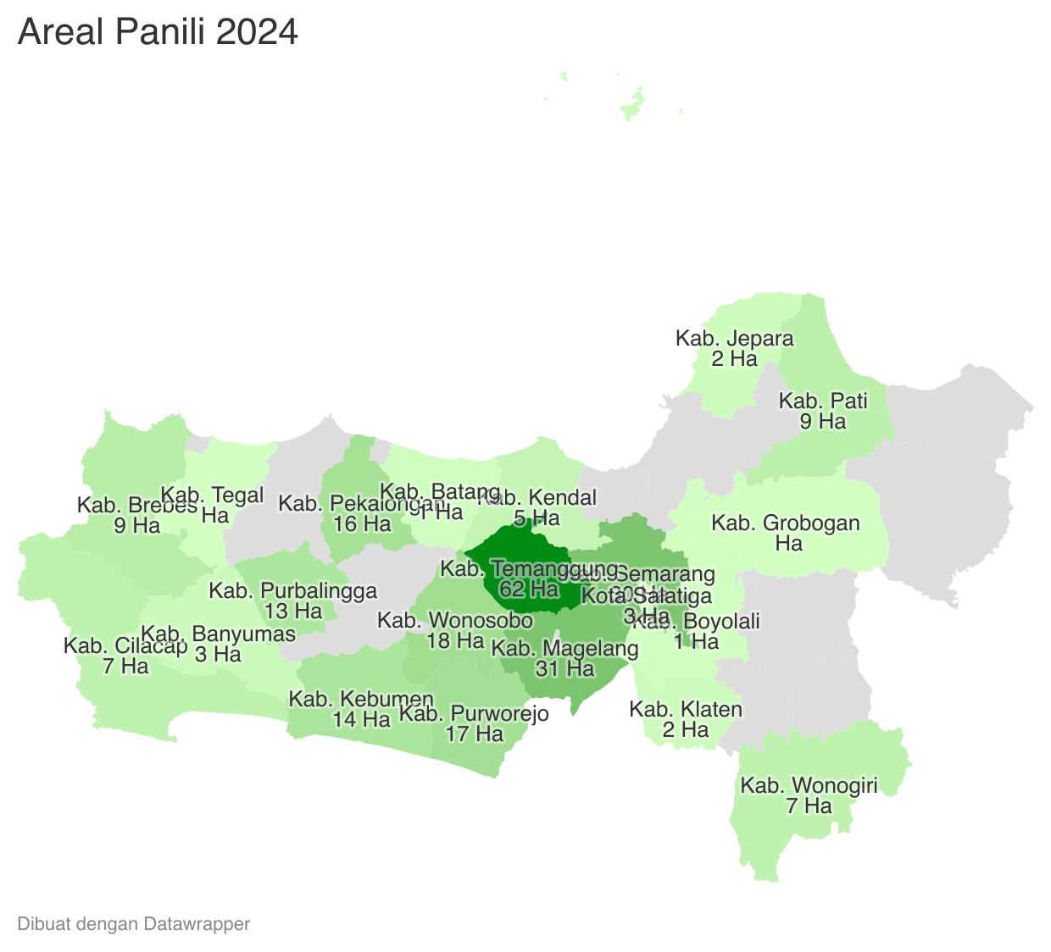

 | Tahun | Produksi
 | 2024 | 24.17
 | 2023 | 24.41
 | 2022 | 21.76
 | 2021 | 23.64
 | 2020 | 23.08
 | 2019 | 24.71
 | 2018 | 25.74
 | 2017 | 32.26
 | 2016 | 38.17
 | 2015 | 34.99
 | 2014 | 30.86
 | 2013 | 52.22
 | 2012 | 63.52

